REGIÕES
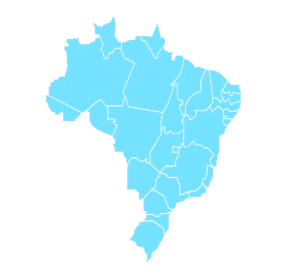
COVID-19 NO BRASIL

367906
TOTAL DE CASOS
195030
CASOS ATIVOS
149911
RECUPERADOS
22965
ÓBITOS

 | Total Acumulado
Casos Ativos | 53%
Recuperados | 41%
Óbitos | 6%
COMPARATIVO ENTRE REGIÕES
PERCENTUAL RELATIVO AO TOTAL DE CASOS

 | NORDESTE | SUDESTE
JAN | 0 | 0
FEV | 0 | 0
MAR | 22 | 161
ABR | 1536 | 3394
MAI | 6515 | 10584

ESTADOS
COVID-19 NO BRASIL

367906
TOTAL DE CASOS
195030
CASOS ATIVOS
149911
RECUPERADOS
22965
ÓBITOS

RECUPERADOS
ÓBITOS

 | Total Acumulado
Casos Ativos | 53%
Recuperados | 41%
Óbitos | 6%
COMPARATIVO ENTRE ESTADOS
PERCENTUAL RELATIVO AO TOTAL DE CASOS

 | MA | RS
JAN | 0 | 0
FEV | 0 | 0
MAR | 31 | 274
ABR | 3190 | 1466
MAI | 18767 | 6336

